Узб
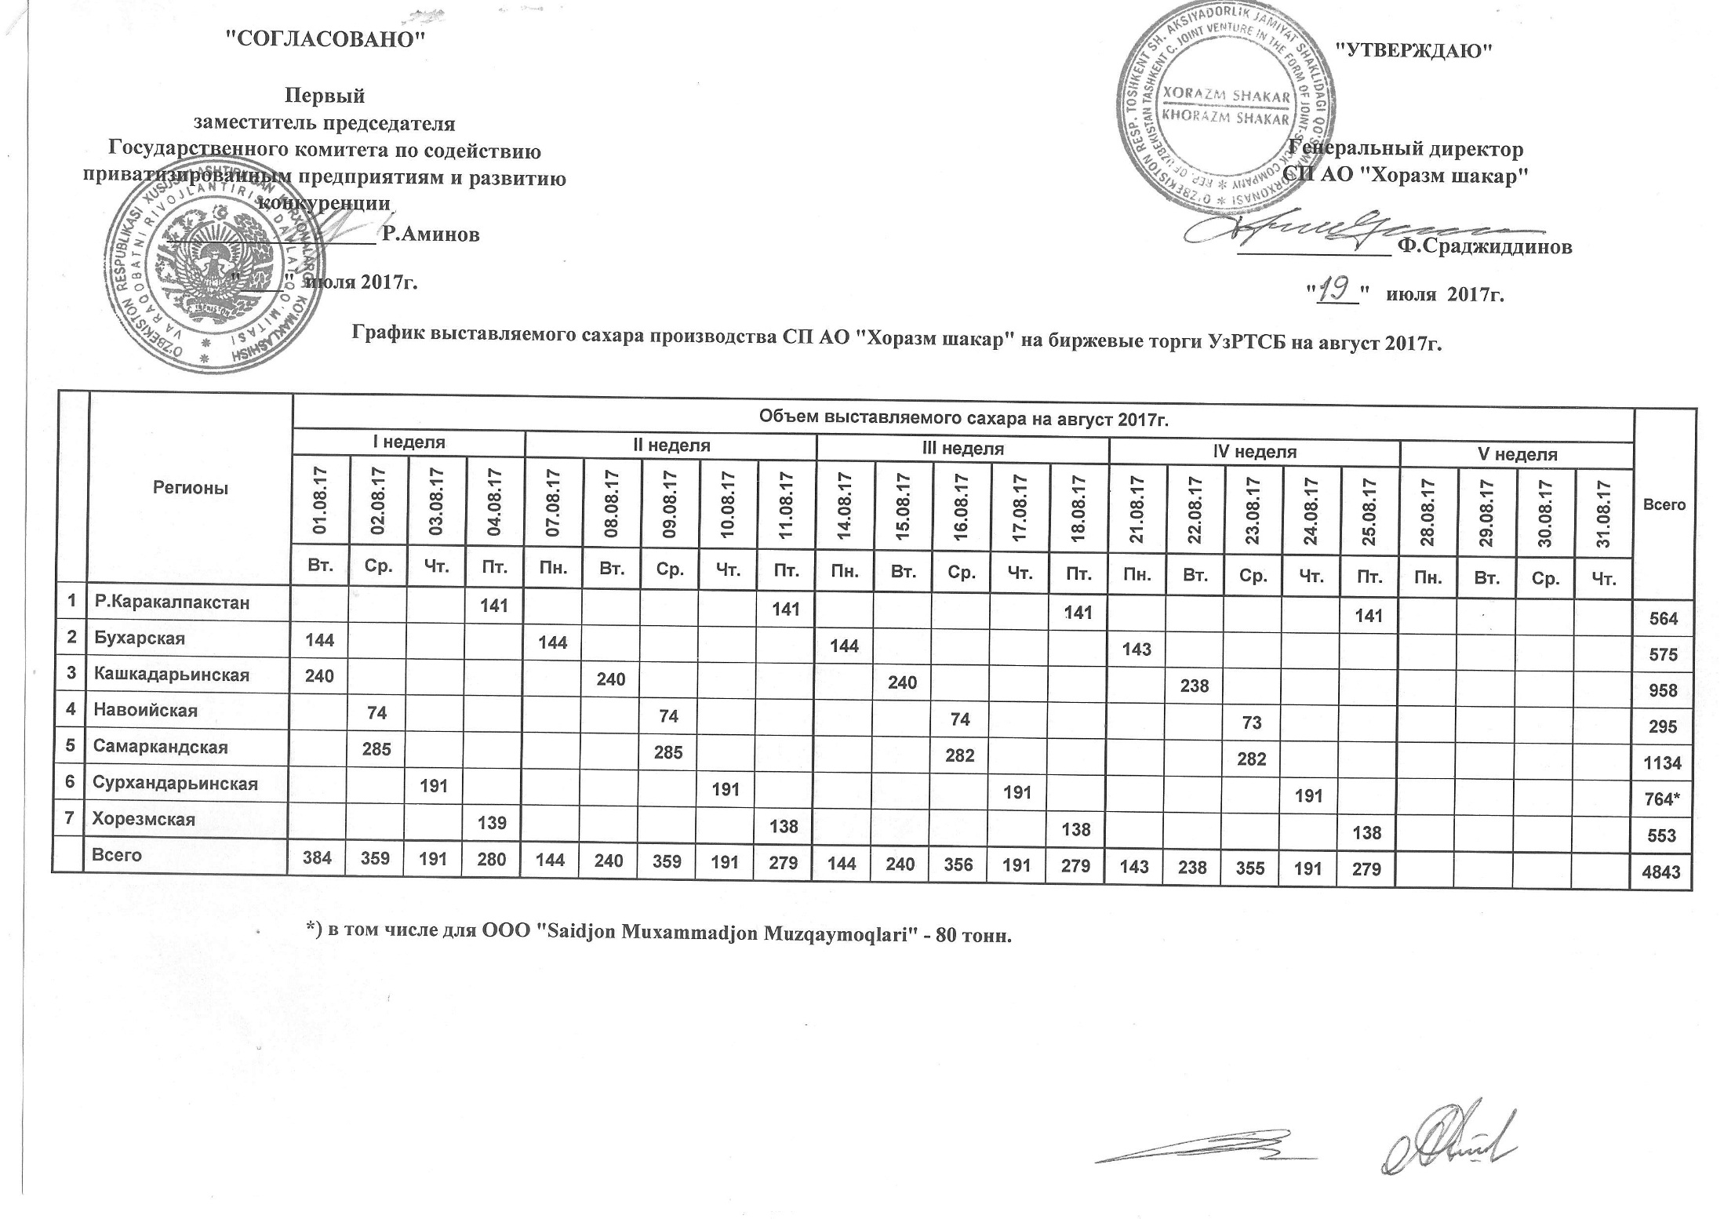
2017 йил август ойида "Хоразм шакар" ЧК МЧЖ томонидан биржа савдоларига сотувга қўиладиган шакар маҳсулоти миқдорлари ЖАДВАЛИ

Регионы | 2017 йил август ойида маҳсулотини биржа сотувларига қўйиладиган миқдори |  |  |  |  |  |  |  |  |  |  |  |  |  |  |  |  |  |  |  |  |  |  | Жами
 | I Хафта |  |  |  | II Хафта |  |  |  |  | III Хафта |  |  |  |  | IV Хафта |  |  |  |  | V Хафта
 | 2017-08-01 | 2017-08-02 | 2017-08-03 | 2017-08-04 | 2017-08-07 | 2017-08-08 | 2017-08-09 | 2017-08-10 | 2017-08-11 | 2017-08-14 | 2017-08-15 | 2017-08-16 | 2017-08-17 | 2017-08-18 | 2017-08-21 | 2017-08-22 | 2017-08-23 | 2017-08-24 | 2017-08-25 | 2017-08-28 | 2017-08-29 | 2017-08-30 | 2017-08-31
 | Се. | Чо. | Па. | Жу. | Ду. | Се. | Чо. | Па. | Жу. | Ду. | Се. | Чо. | Па. | Жу. | Ду. | Се. | Чо. | Па. | Жу. | Ду. | Се. | Чо. | Па.
Қорақолпоғистон Р. |  |  |  | 141 |  |  |  |  | 141 |  |  |  |  | 141 |  |  |  |  | 141 |  |  |  |  | 564
Бухоро | 144 |  |  |  | 144 |  |  |  |  | 144 |  |  |  |  | 143 |  |  |  |  |  |  |  |  | 575
Қашқадарьё | 240 |  |  |  |  | 240 |  |  |  |  | 240 |  |  |  |  | 238 |  |  |  |  |  |  |  | 958
Навоий |  | 74 |  |  |  |  | 74 |  |  |  |  | 74 |  |  |  |  | 73 |  |  |  |  |  |  | 295
Самарқанд |  | 285 |  |  |  |  | 285 |  |  |  |  | 282 |  |  |  |  | 282 |  |  |  |  |  |  | 1,134
Сурхондарьё |  |  | 191 |  |  |  |  | 191 |  |  |  |  | 191 |  |  |  |  | 191 |  |  |  |  |  | 764
Хоразм |  |  |  | 139 |  |  |  |  | 138 |  |  |  |  | 138 |  |  |  |  | 138 |  |  |  |  | 553
Жами | 384 | 359 | 191 | 280 | 144 | 240 | 359 | 191 | 279 | 144 | 240 | 356 | 191 | 279 | 143 | 238 | 355 | 191 | 279 | 0 | 0 | 0 | 0 | 4,843

